画面イメージ（入力画面）
画面イメージ
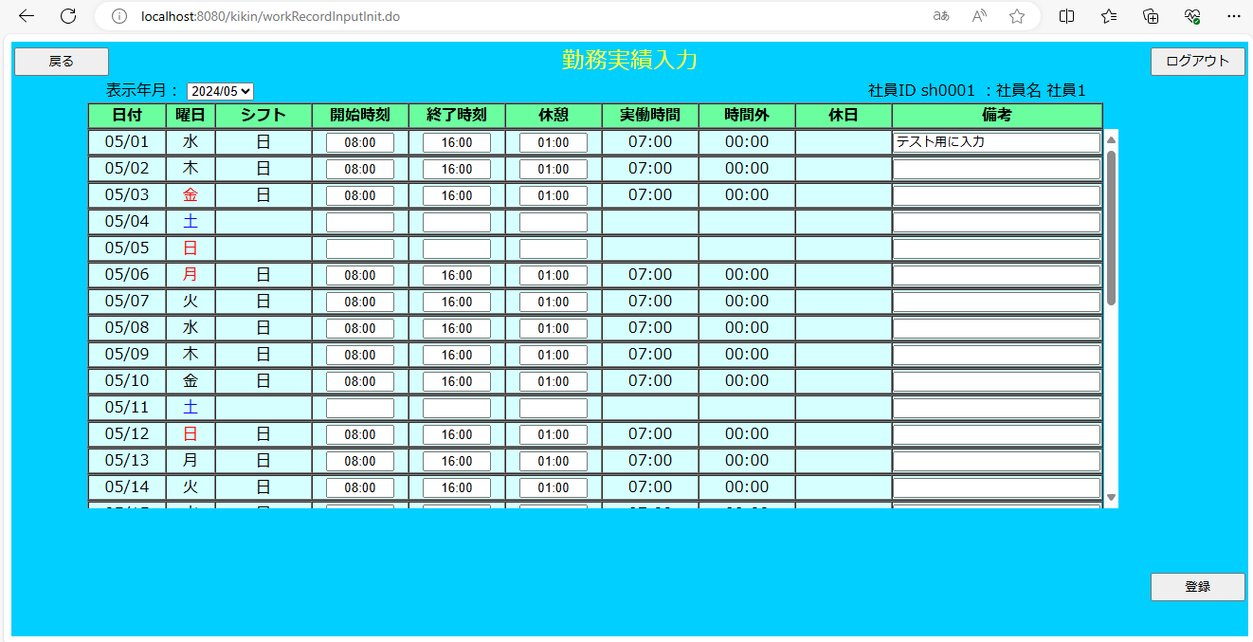

画面項目
 | # | 項目名 | コントロール(タグ) | サイズ | 必須 | 初期値 | テーブル名 | カラム名 | ReadOnly | 備考
 | 1 | 表示年月 | select | - | - | システム日付 | - | - | - | yyyy/mm/dd
 | 2 | 社員情報 | label | - | - | ログインユーザ | 社員マスタ | - | - | 社員ＩＤ xxxx ： 社員名 xxxx
 | 3 | 日付 | label | - | - | - | - | - | - | 対象年月の日付
 | 4 | 曜日 | label | - | - | - | - | - | - | 対象年月の曜日
 | 5 | シフト | label | - | - | シフトシンボル | シフトテーブル | シフトID | -
 | 6 | 開始時間 | text | 5 | ※ | - | 勤務実績 or シフト | 開始時間 | - | ※の項目はすべて入力または空白で統一
 | 7 | 終了時間 | text | 5 | ※ | - | 勤務実績 or シフト | 終了時間 | - | ※の項目はすべて入力または空白で統一
 | 8 | 休憩時間 | text | 5 | ※ | - | 勤務実績 or シフト | 休憩時間 | - | ※の項目はすべて入力または空白で統一
 | 9 | 実働時間 | label | - | - | - | 勤務実績テーブル | 実働時間 | - | hh:mm
 | 10 | 時間外 | label | - | - | - | 勤務実績テーブル | 時間外 | - | hh:mm
 | 11 | 休日 | label | - | - | - | 勤務実績テーブル | 休日 | - | hh:mm
 | 12 | 備考 | text | - | - | - | 勤務実績テーブル | 備考 | -
 | 13 | 戻る | button | - | - | - | - | - | -
 | 14 | ログアウト | button | - | - | - | - | - | -
 | 15 | 登録 | button | - | - | - | - | - | -

画面イメージ（確認画面）
画面イメージ
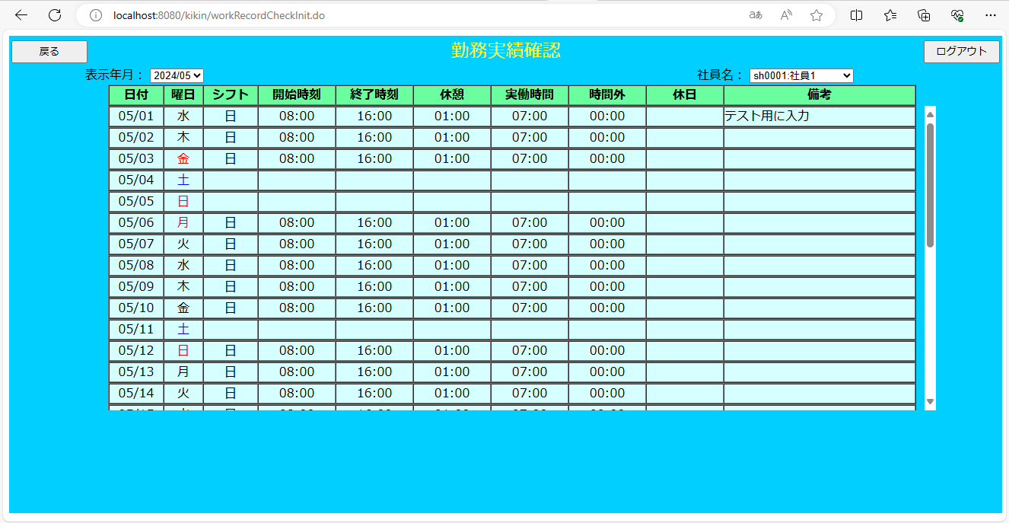

画面項目
 | # | 項目名 | コントロール(タグ) | サイズ | 必須 | 初期値 | テーブル名 | カラム名 | ReadOnly | 備考
 | 1 | 表示年月 | select | - | - | システム日付 | - | - | - | yyyy/mm/dd
 | 2 | 社員情報 | select | - | - | ログインユーザ | 社員マスタ | - | - | 社員ＩＤ xxxx ： 社員名 xxxx
 | 3 | 日付 | label | - | - | - | - | - | - | 対象年月の日付
 | 4 | 曜日 | label | - | - | - | - | - | - | 対象年月の曜日
 | 5 | シフト | label | - | - | シフトシンボル | シフトテーブル | シフトID | -
 | 6 | 開始時間 | label | - | - | - | 勤務実績 or シフト | 開始時間 | - | ※の項目はすべて入力または空白で統一
 | 7 | 終了時間 | label | - | - | - | 勤務実績 or シフト | 終了時間 | - | ※の項目はすべて入力または空白で統一
 | 8 | 休憩時間 | label | - | - | - | 勤務実績 or シフト | 休憩時間 | - | ※の項目はすべて入力または空白で統一
 | 9 | 実働時間 | label | - | - | - | 勤務実績テーブル | 実働時間 | - | hh:mm
 | 10 | 時間外 | label | - | - | - | 勤務実績テーブル | 時間外 | - | hh:mm
 | 11 | 休日 | label | - | - | - | 勤務実績テーブル | 休日 | - | hh:mm
 | 12 | 備考 | text | - | - | - | 勤務実績テーブル | 備考 | -
 | 13 | 戻る | button | - | - | - | - | - | -
 | 14 | ログアウト | button | - | - | - | - | - | -

